转印标
 |  |  |  | 062 | 068 | 074 | 080 | 086 | 092 | 098 | 104 | 110 | 116 | 122 | 128 | 134 | 140
款号 | 颜色 |  | 大货样 寄美盛 | 1-3 | 3-6 | 6-9 | 9-12 | 12-18 | 18-24 | 2-3 | 3-4 | 4-5 | 5-6 | 6-7 | 7-8 | 8-9 | 9-10 | 总数 | 工厂
 |  | 尺寸 |  | mnths | mnths | mnths | mnths | mnths | mnths | yrs | yrs | yrs | yrs | yrs | yrs | yrs | yrs
AV16701 | FUTURE 18-3418TCX | 27*40mm | 2-3Y*10个 5-6y*10个 | 25 | 90 | 160 | 170 | 260 | 263 | 295 | 200 | 157 | 104 |  |  |  |  | 1699 | 安阳景虹
AV64301 | FUTURE 19-4125TCX | 27*40mm | 2-3Y*10个 5-6y*10个 |  | 43 | 50 | 91 | 99 | 103 | 108 | 74 | 67 | 43 |  |  |  |  | 678 | 鑫海制衣
AV84901 | FUTURE 11-4201TCX | 31*45mm | 2-3Y*10个 5-6y*10个 |  |  |  |  |  | 73 | 94 | 264 | 222 | 330 | 285 | 254 | 178 | 170 | 1870 | 南阳富华
AV22601 | FUTURE 15-3909TCX | 31*45mm | 2-3Y*10个 5-6y*10个 |  |  |  |  |  | 105 | 116 | 257 | 230 | 300 | 280 | 256 | 146 | 175 | 1865 | 轩之冉
AW06801 | FUTURE 15-3909TCX | 31*45mm | 2-3Y*10个 5-6y*10个 |  |  |  |  |  | 29 | 64 | 146 | 153 | 222 | 214 | 200 | 185 | 191 | 1404 | 轩之冉
AW04701 | FUTURE 15-1512TCX | 31*45mm | 2-3Y*10个 5-6y*10个 |  |  |  |  |  | 24 | 27 | 119 | 113 | 230 | 208 | 176 | 183 | 250 | 1330 | 轩之冉
AV27201 | FUTURE 19-4026TCX | 31*45mm | 2-3Y*10个 5-6y*10个 |  |  |  |  |  | 52 | 59 | 201 | 165 | 265 | 222 | 198 | 153 | 157 | 1472 | 安阳景虹
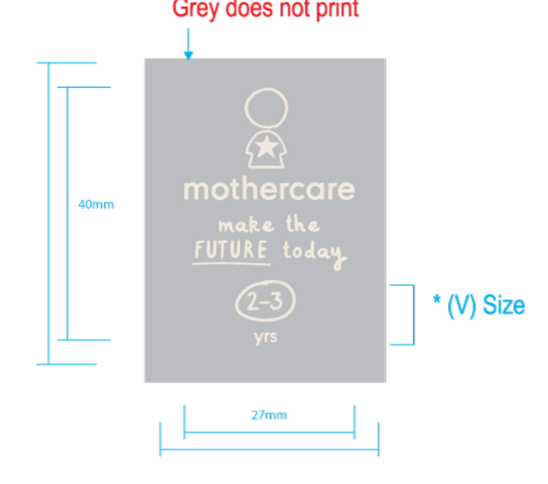
 |  |  |  |  |  |  |  |  |  |  |  |  |  |  |  |  |  | 8846

